Suunnittelukaavio
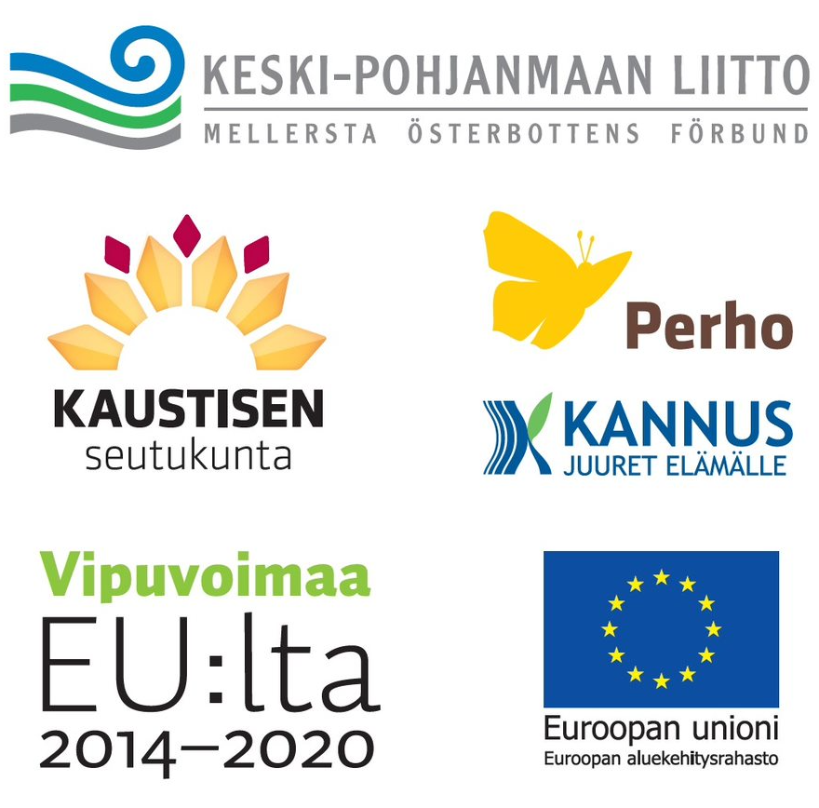
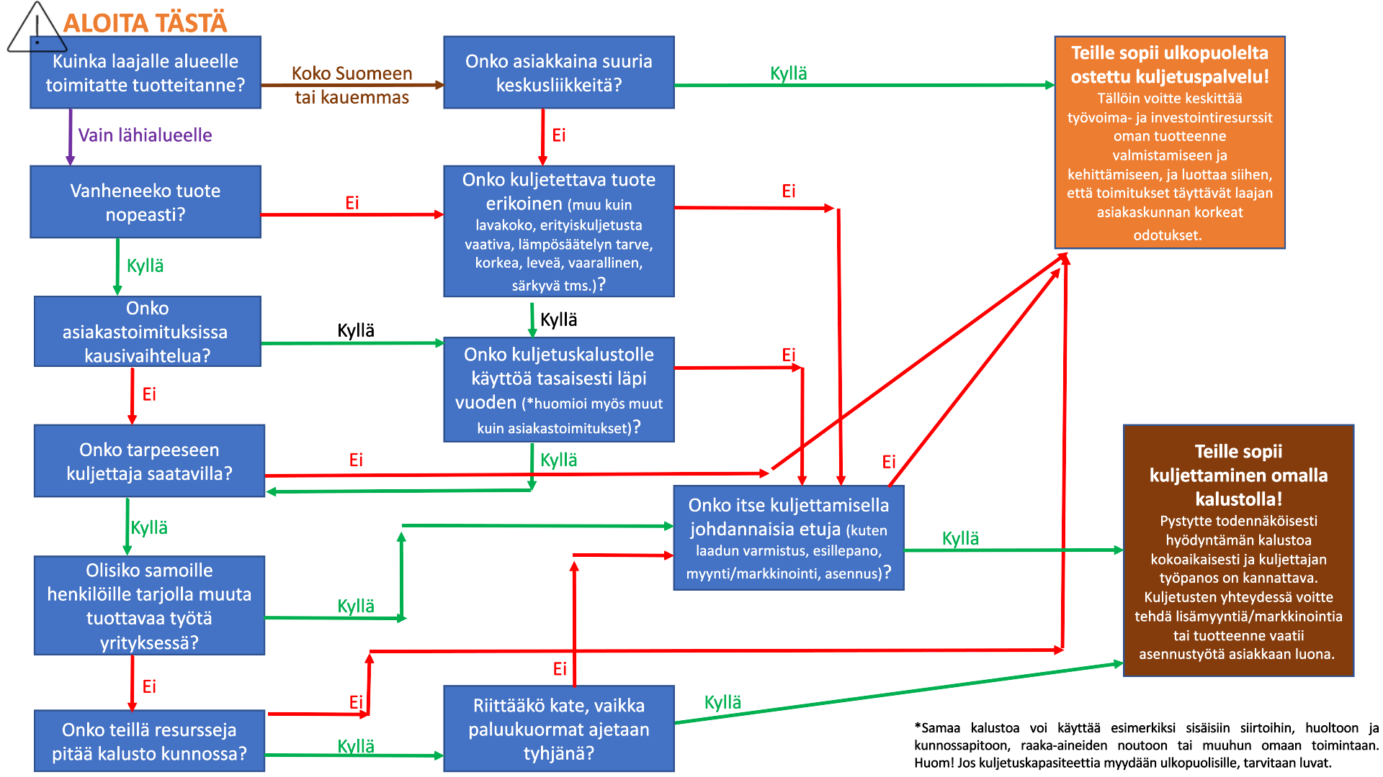
© Kaustisen seutukunta

Diagrammit
© Kaustisen seutukunta

 |  | Vuosittainen kustannus | % liikevaihdosta | Eur/km
 | Oma kalusto | 209,752.62 | #DIV/0! | 1.68
 | Kuljetuspalvelu | 17,625.00 | #DIV/0! | 1.41

Vuosittainen kustannus €/vuosi

